量化一-结算数据
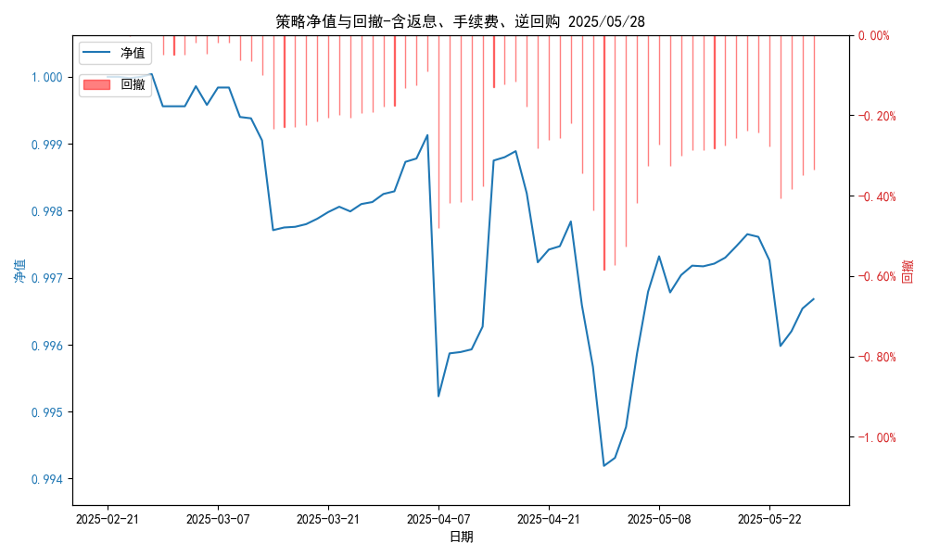
统计日期 | 统计日期 | (金额单位：元)
一、账户资产及收益情况 | 一、账户资产及收益情况 | 一、账户资产及收益情况
账户名称 | 账户名称 | 账户名称
账户编号 | 账户编号 | 账户编号
资产单元名称 | 资产单元名称 | 资产单元名称
单元资产净值 | 单元资产净值 | 单元资产净值
账户资产净值 | 账户资产净值 | 账户资产净值
返息、逆回购 | 返息、逆回购 | 返息、逆回购
手续费 | 手续费 | 手续费
总盈利/亏损(含返息、逆回购、手续费) | 总盈利/亏损(含返息、逆回购、手续费) | 总盈利/亏损(含返息、逆回购、手续费)
收益率(含返息、逆回购、手续费) | 收益率(含返息、逆回购、手续费) | 收益率(含返息、逆回购、手续费)
总盈利/亏损(不含返息、逆回购、手续费) | 总盈利/亏损(不含返息、逆回购、手续费) | 总盈利/亏损(不含返息、逆回购、手续费)
收益率(不含返息、逆回购、手续费) | 收益率(不含返息、逆回购、手续费) | 收益率(不含返息、逆回购、手续费)
二、净值列示 | 二、净值列示 | 二、净值列示
实收资本 | 30,000,000.00 | 实收资本
资产净值 | 0.00 | 资产净值
总份额 | 30,000,000.00 | 总份额
期初单位净值 | 1.00 | 期初单位净值
昨日单位净值(含返息、逆回购、手续费) | 0.99668 | 昨日单位净值(含返息、逆回购、手续费)
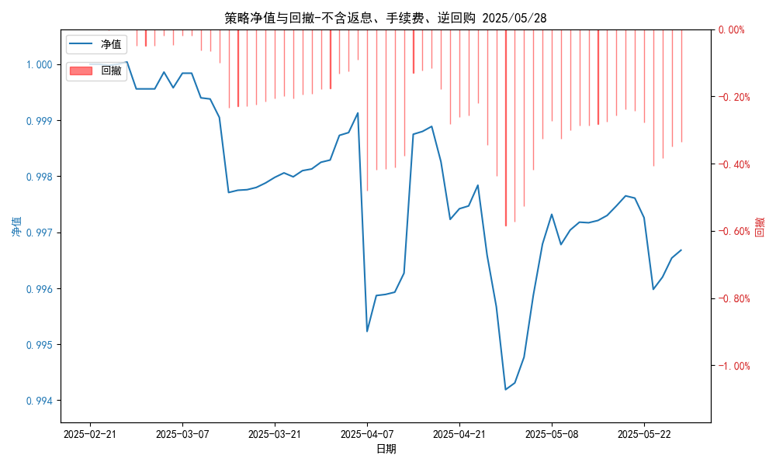
单位净值(含返息、逆回购、手续费) | 0 | 单位净值(含返息、逆回购、手续费)
日净值增长率(含返息、逆回购、手续费) | -100.0% | 日净值增长率(含返息、逆回购、手续费)
昨日单位净值(不含返息、逆回购、手续费) | 0.99668 | 昨日单位净值(不含返息、逆回购、手续费)
单位净值(不含返息、逆回购、手续费) | 单位净值(不含返息、逆回购、手续费) | 单位净值(不含返息、逆回购、手续费)
日净值增长率(不含返息、逆回购、手续费) | 日净值增长率(不含返息、逆回购、手续费) | 日净值增长率(不含返息、逆回购、手续费)
三、保证金使用情况 | 三、保证金使用情况 | 三、保证金使用情况
占用 | 占用 | 占用
账户权益 | 账户权益 | 账户权益
风险度 | 风险度 | 风险度
四、交易情况 | 四、交易情况 | 四、交易情况
交易方向及数量 | 交易方向及数量 | 交易方向及数量
五、持仓情况 | 五、持仓情况 | 五、持仓情况
持仓品种及数量 | 持仓品种及数量 | 持仓品种及数量
注释 | 注释 | 注释

